平均工資(未滿半年)
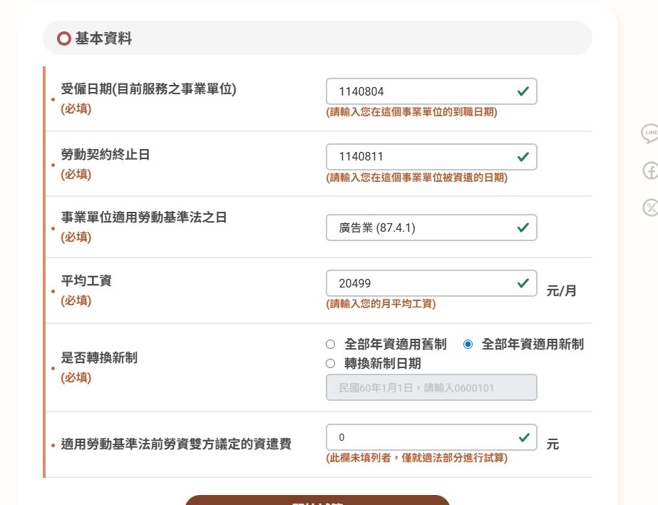
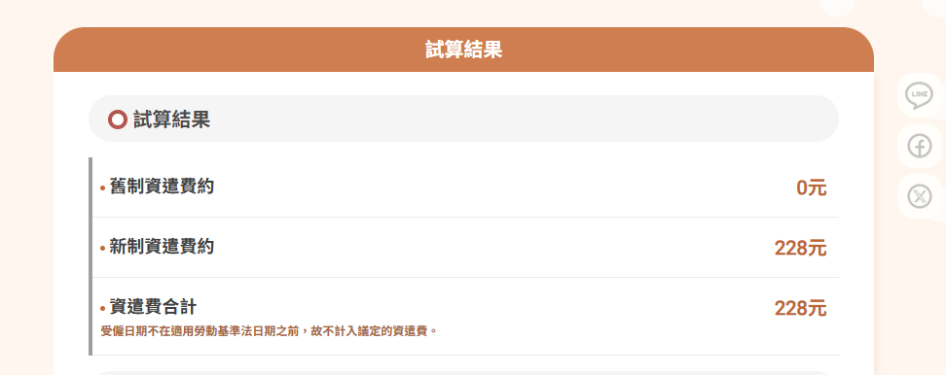
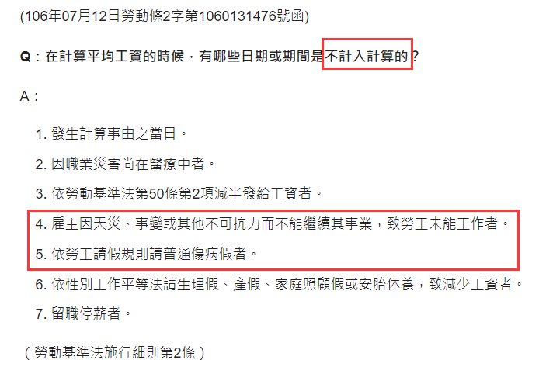
 |  |  |  |  |  |  |  |  | 事假
年份 | 月份 | 基本薪資 | 職務加給 | 全勤獎金 | 固定薪資 | 未足月 | 遲到 | 扣款 | 時數 | 扣款10 | 其它 | 應稅薪資 | 非自願離職的「平均工資」（如計算資遣費、舊制退休金）： 依《勞動基準法》第 2 條第 4 款規定，是指計算事由發生之當日前 6 個月內所得工資總額，除以該期間的「在職總日數」（含頭含尾的實際曆天數）。
114 | 11 | 34,000 | 0 |  | 34,000 | (30,067) |  | 0 | 3 | 354 |  | 3,579
 | 10 | 34,000 |  |  | 34,000 |  |  | 0 | 10 | 1,417 |  | 32,583
 |  |  |  |  | 0 |  |  | 0 |  | 0 |  | 0
 |  |  |  |  | 0 |  |  | 0 |  | 0 |  | 0
 |  |  |  |  | 0 |  |  | 0 |  | 0 |  | 0
 |  |  |  |  | 0 |  |  | 0 |  | 0 |  | 0
 |  |  |  |  | 0 |  |  | 0 |  |  |  | 0
合計 |  |  |  |  |  |  |  |  |  |  |  | 36,162
每月平均工資 |  |  |  |  |  |  |  |  |  |  |  | 135,609

